Лист1
Перечень неиспользуемых и неэффективно используемых нежилых объектов недвижимого имущества, находящихся на территории Смолевичского района, подлежащих сносу

№ п/п | Кол-во строений (сооружений) | Наименование организации, место нахождения | Наименование неиспольуемого объекта, инвентарный номер по ЕГРНИ или бухгалтерскому учету | Адрес объекта | Назначение объекта (производственное, социально-культурное, складское и т.д.) | Год ввода объекта в эксплуатацию (приобретения) | Общая площадь объекта, кв. м./ неиспользуемая площадь кв.м. | Планируемый срок сноса объекта | Фотография объекта
 |  | Смолевичский район
 |  | 1. Государственное имущество
 |  | 1.1 Объекты, находящиеся в собственности Республики Беларусь
1 | 1 | Республиканское дочернее унитарное предприятие по племенному делу "ЖодиноАгроПлемЭлита", Смолевичский район, аг.Барсуки, ул. Центральная, 1 | Навес кирпичный, инв. №0031220373 | Смолевичский район, аг. Будагово | неустановленого назначения |  | 270.00 | 2027 | 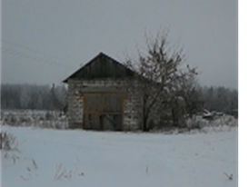
2 | 1 | Республиканское дочернее унитарное предприятие по племенному делу "ЖодиноАгроПлемЭлита", Смолевичский район, аг.Барсуки, ул. Центральная, 1 | Сооружение неустановленного назначения (башни) | Смолевичский район, д.Жажелка | неустановленого назначения |  | 160.00 | 2027 | 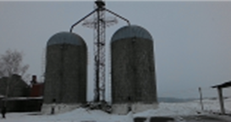
 |  | 1.2. объекты, находящиеся в собственности Минской области
3 | 1 | Коммунальное производственное унитарное предприятие "Смолевичский водоканал" г. Смолевичи, ул. Торговая, 4, УНП 692006967, тел. 8 (01776) 43903 | Водопроводная башня, инв. № 11141 | Смолевичский район, д. Великий Камень | производственное | 1994 | 130.00 | 2026 | 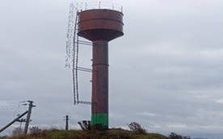
4 | 1 | Коммунальное производственное унитарное предприятие "Смолевичский водоканал" г. Смолевичи, ул. Торговая, 4, УНП 692006967, тел. 8 (01776) 43903 | Водопроводная башня, инв. № 1124 | Смолевичский район, д. Дехань | производственное | 1974 | 130.00 | 2026 | 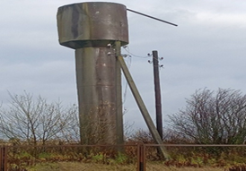
 |  | 1.3. Объекты, находящиеся в собственности Смолевичского района
5 | 1 | РСУП "Петровичи", Минская обл., Смолевичский р-н, аг. Драчково, ул. Центральная, 19В, УНП 600017707 | Пункт искусственного осеменения, инвентарный № 388 | Минская обл., Смолевичский район, Драчковский с/с, д. Петровичи | неустановленного назначения | 1964 | 10.00 | 2026 | 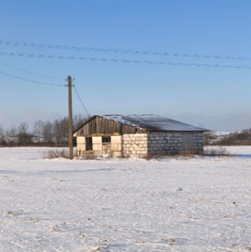
6 | 1 | РСУП "Петровичи", Минская обл., Смолевичский р-н, аг. Драчково, ул. Центральная, 19В, УНП 600017707 | Постройка для искусственного осеменения животных, инвентарный № 0028, 614/С-47393 | Минская обл., Смолевичский район, Драчковский с/с, д. Петровичи | неустановленного назначения | 1967 | 20.10 | 2026 | 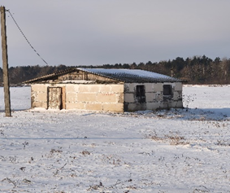
 |  | 3. Иная частная собственность
7 | 1 | ОАО "Смолевичи Бройлер, Смолевичский район, Плисскийс/с , пос. Октябрьский, УНП 600046788 | Здание, 614/С-28386 | Смолевичский район,Пекалинский с/с, д. Пекалин | здание неустановленного назначения |  |  | 2026
8 | 1 | ОАО "Смолевичи Бройлер, Смолевичский район, Плисскийс/с , пос. Октябрьский, УНП 600046790 | Здание, 614/С-51969 | Смолевичский район, Заболотский сельсовет, д.Миколаевичи | зерносушиль ный комплекс |  |  | 2026 | 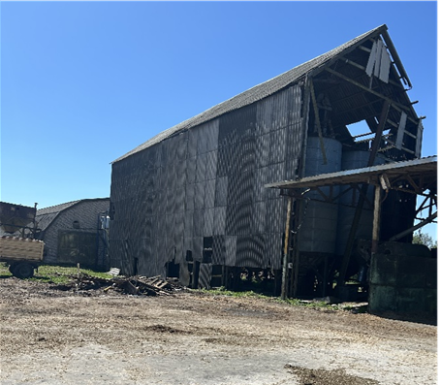
9 | 1 | ОАО "Смолевичи Бройлер, Смолевичский район, Плисскийс/с , пос. Октябрьский, УНП 600046790 | Конструкции | Смолевичский район, Заболотский с/с, д. Старина | железобетонные конструкции |  |  | 2026
10 | 1 | ОАО "Смолевичи Бройлер, Смолевичский район, Плисскийс/с , пос. Октябрьский, УНП 600046790 | Навес | Смолевичский район,Пекалинский с/с, д.Пекалин | здание неустановленного назначения | 1986 | 452 | 2026
11 | 1 | ОАО "Смолевичи Бройлер, Смолевичский район, Плисскийс/с , пос. Октябрьский, УНП 600046792 | Весовая | Смолевичский район,Пекалинский с/с, д.Пекалин | здание неустановленного назначения | 1982 | 125.00 | 2026
12 | 1 | ОАО "Смолевичи Бройлер, Смолевичский район, Плисскийс/с , пос. Октябрьский, УНП 600046793 | Здание | Смолевичский район,Пекалинский с/с, д.Пекалин | здание неустановленного назначения (дом животновода аварийный) | 1986 | 90.00 | 2026 | 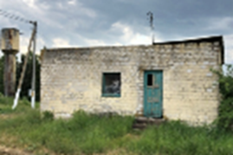
13 | 1 | ОАО "Смолевичи Бройлер, Смолевичский район, Плисскийс/с , пос. Октябрьский, УНП 600046794 | Навес для весов, №614/С-19311 | Смолевичский район, Заболотский с/с, аг.Заболотье | сельскохозяйственное | 1983 | 86.00 | 2026

